Δείκτες Αποδοχών
Δείκτες αποδοχών σύμφωνα με τις διαδικασίες αποδοχών της Τράπεζας
Ισότητα εσωτερικών αποδοχών: | 122%
Ο δείκτης αξιολογεί την αναλογία μεταξύ των συνολικών αποδοχών του Διευθύνοντος Συμβούλου και των συνολικών αποδοχών των άλλων διοικητικών στελεχών
1Υπολογισμοί με βάση νέα μεθοδολογία, έναντι των βασικών δεικτών (KPIs) του 2021.

Μέγεθος αποδοχών: | 75%
Ο δείκτης αξιολογεί τις αποδοχές του Διευθύνοντος Συμβούλου σε σχέση με τις αποδοχές στελεχών που κατέχουν ανάλογες θέσεις σε άλλους οργανισμούς της αγοράς.

Αποδοχές για απόδοση: | 100%
Ο δείκτης απόδοσης αξιολογεί την ευθυγράμμιση των αποδοχών του Διευθύνοντος Συμβούλου σε σχέση με την απόδοσή του.

ATHEX A-G4
Ποσοστό μεταβλητών αποδοχών για διοικητικά στελέχη: | 61%
Ο δείκτης αυτός αξιολογεί τις μεταβλητές αποδοχές των διοικητικών στελεχών σε σχέση με τις συνολικές αποδοχές τους.

Βραχυπρόθεσμα κίνητρα (STI) για διοικητικά στελέχη: | 61%
Ο δείκτης απόδοσης αξιολογεί την ευθυγράμμιση των μεταβλητών αποδοχών των διοικητικών στελεχών σε σχέση με την απόδοσή τους.

Μακροπρόθεσμα κίνητρα (LTI) για διοικητικά στελέχη: | 0%
Ο δείκτης απόδοσης αξιολογεί τις μεταβλητές αποδοχές των διοικητικών στελεχών στο πλαίσιο διακράτησης.

ATHEX A-S4
Αναλογία μεταξύ των συνολικών ετήσιων αποδοχών του Διευθύνοντος Συμβούλου και των διάμεσων αποδοχών των εργαζομένων: | 91

GRI 2-21
Δείκτης συνολικών ετήσιων αποδοχών - Όμιλος
 | 2024
Ετήσια συνολική αποζημίωση για το άτομο με τις υψηλότερες αποδοχές στον οργανισμό | 1,935,721.07
Διάμεσες ετήσιες συνολικές αποδοχές για όλους τους εργαζομένους του οργανισμού, εξαιρουμένου του ατόμου με τις υψηλότερες αμοιβές | 32,132.10
Αναλογία ετήσιων συνολικών αποδοχών | 60.24
Ποσοστιαία αύξηση των ετήσιων συνολικών αποδοχών για το άτομο με τις υψηλότερες αμοιβές στον οργανισμό | 100%
Διάμεση ποσοστιαία αύξηση των ετήσιων συνολικών αποδοχών για όλους τους εργαζομένους του οργανισμού, εξαιρουμένου του ατόμου με τις υψηλότερες αμοιβές | 100%
Μεταβολή της ετήσιας αναλογίας ετήσιων αποδοχών | 100%
Σημειώσεις πίνακα: Συνολικές αποδοχές (για δείκτη αποδοχών) Ετησιοποιημένες αποδοχές βάσει πληροφοριών που ανακτήθηκαν στο τέλος του 4ου τριμήνου του 24. Περιλαμβάνονται τα ακόλουθα σταθερά και μεταβλητά στοιχεία: Μισθός Ανταμοιβή λόγω απόδοσης (cash & stock options) Πλάνα Κινήτρων

Διαδικασία Καταβολής Μεταβλητών Αποδοχών
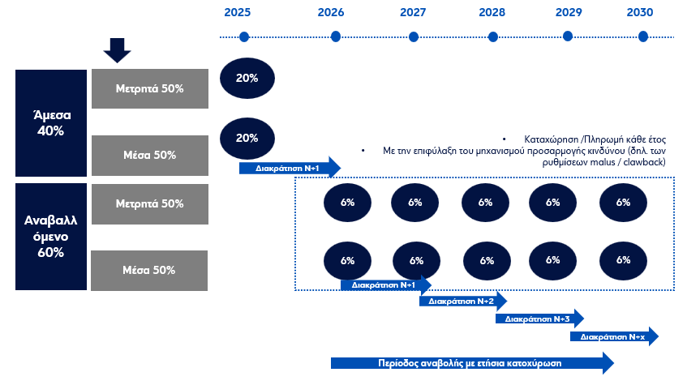

Ορισμοί: Περίοδος αναβολής: η χρονική περίοδος μεταξύ της απόδοσης και της κατοχύρωσης των μεταβλητών αποδοχών, κατά την διάρκεια της οποίας το μέλος του προσωπικού δεν είναι νόμιμος κύριος των αποδοχών που του έχουν αποδοθεί. Περίοδος διακράτησης: η χρονική περίοδος μετά την κατοχύρωση μέσων που έχουν αποδοθεί που έχουν αποδοθεί ως μεταβλητές αποδοχές, κατά τη διάρκεια της οποίας δεν επιτρέπεται η πώλησή τους ούτε η πρόσβαση σε αυτά. Κατοχύρωση: το αποτέλεσμα διά του οποίου το μέλος του προσωπικού καθίσταται νόμιμος κύριος των αποδιδόμενων μεταβλητών αποδοχών, ανεξαρτήτως του μέσου που χρησιμοποιείται για την πληρωμή ή ανεξαρτήτως αν η πληρωμή υπόκειται σε πρόσθετες περιόδους διακράτησης ή ρυθμίσεις επιστροφής αποδοχών.

